Sheet1
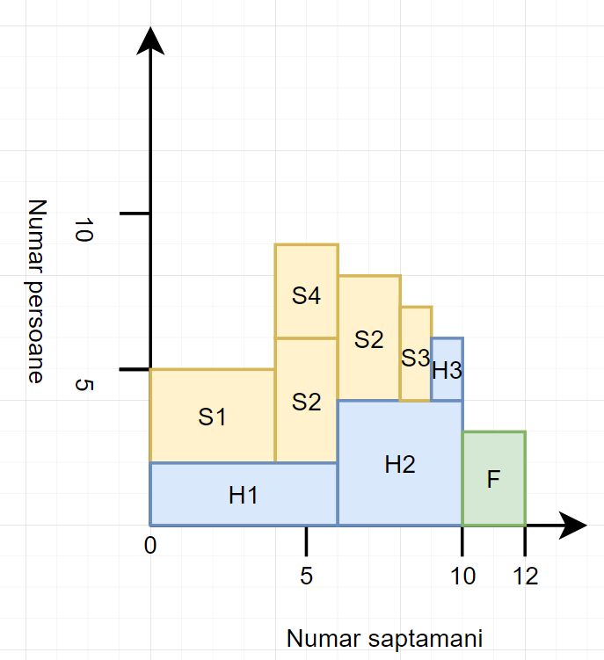
Pas 1
Denumire | Descriere | Persoane | Timp | Conditionata de
S1 | Proiectare soft | 3 | 4
S2 | Scris soft | 4 | 4 | S1
S3 | Testare soft | 3 | 1 | S4
S4 | Definirea scenariilor de testare | 3 | 2 | S1
H1 | Proiectare hard | 2 | 6
H2 | Realizare hard | 4 | 4 | H1
H3 | Testare hard | 2 | 1 | H2
F | Testarea sistemului in ansamblu | 3 | 2 | S3, H3

Pas 2
Cod Activitate | Descriere | Pers | Durata | CMDMS | Marja de timp | CMTMF
S1 | Proiectare soft | 3 | 4 | 0 | 0 | 4
S2 | Scris soft | 4 | 4 | 4 | 0 | 8
S3 | Testare soft | 3 | 1 | 8 | 1 | 10
S4 | Definirea scenariilor de testare | 3 | 2 | 4 | 2 | 8
H1 | Proiectare hard | 2 | 6 | 0 | 0 | 6
H2 | Realizare hard | 4 | 4 | 6 | 0 | 10
H3 | Testare hard | 2 | 1 | 6 | 3 | 10
F | Testarea sistemului in ansamblu | 3 | 2 | 10 | 0 | 12

Sortare
Cod Activitate | Descriere | Pers | Durata | CMDMS | Marja de timp | CMTMF | Cod Activitate
S1 | Proiectare soft | 3 | 4 | 0 | 0 | 4 | S1
S2 | Scris soft | 4 | 4 | 4 | 0 | 8 | S2
H1 | Proiectare hard | 2 | 6 | 0 | 0 | 6 | H1
H2 | Realizare hard | 4 | 4 | 6 | 0 | 10 | H2
F | Testarea sistemului in ansamblu | 3 | 2 | 10 | 0 | 12 | F
S3 | Testare soft | 3 | 1 | 8 | 1 | 10 | S3
S4 | Definirea scenariilor de testare | 3 | 2 | 4 | 2 | 8 | S4
H3 | Testare hard | 2 | 1 | 6 | 3 | 10 | H3

Pas 3
Persoane | Timp | Produs | Total |  | Medie de persoane:
3 | 4 | 12 | 73 |  | 6.0833333333
4 | 4 | 16
3 | 1 | 3 |  |  | Rotunjit:
3 | 2 | 6 |  |  | 7
2 | 6 | 12
4 | 4 | 16
2 | 1 | 2
3 | 2 | 6

Pas 4 (usor ordonate ca sa fie frumos si sa nu fie spatii goale intre piese de jos in sus)
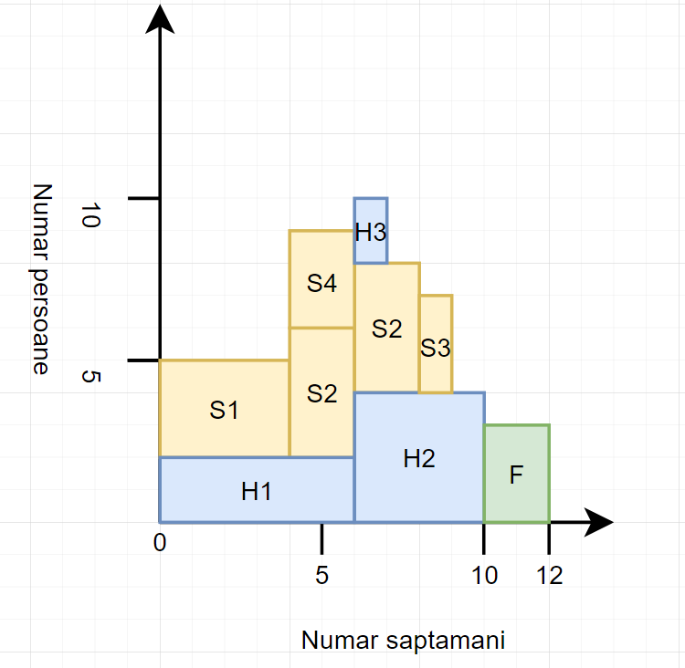

Pas 5 (Reordonare) + Pas 6 (nu a fost cazul din cauza limitelor de timp restranse nefacand o diferenta trunchierea task-urilor)

